問題を評価1
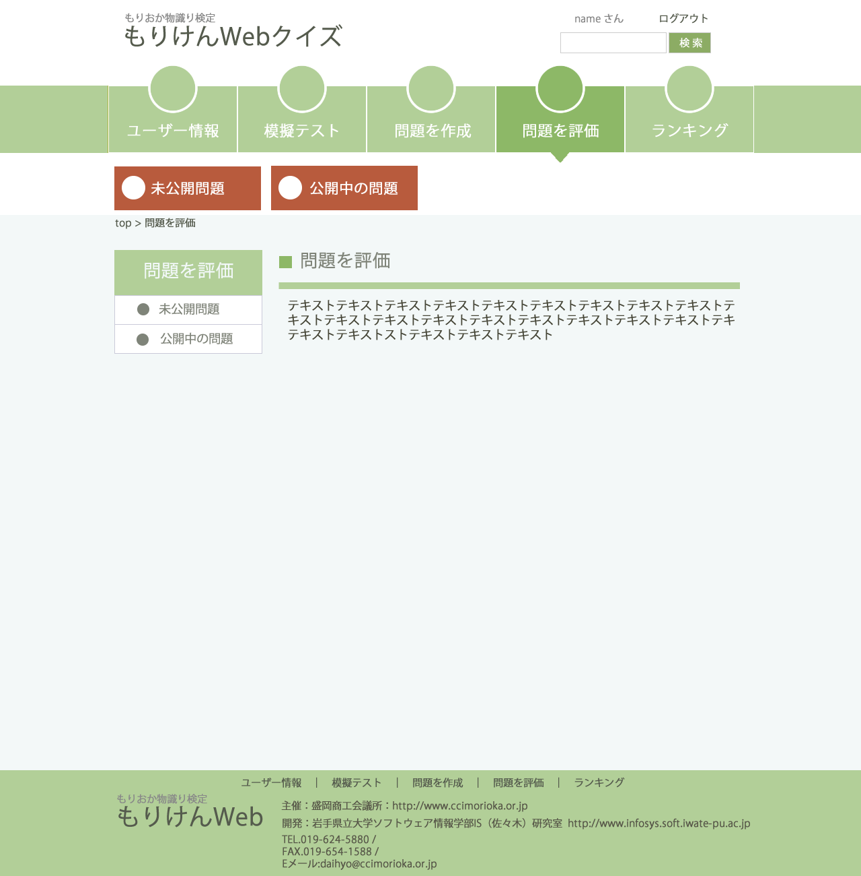

ロゴ未完成
ヘッダー要素に他に必要な物はないか

○の部分には画像をはめる予定

問題を評価する際の手順等

ロゴ未完成
フッダーに表示する要素で他に必要なものはないか
TEL・Eメール等はアイコンで表示予定

問題を評価２
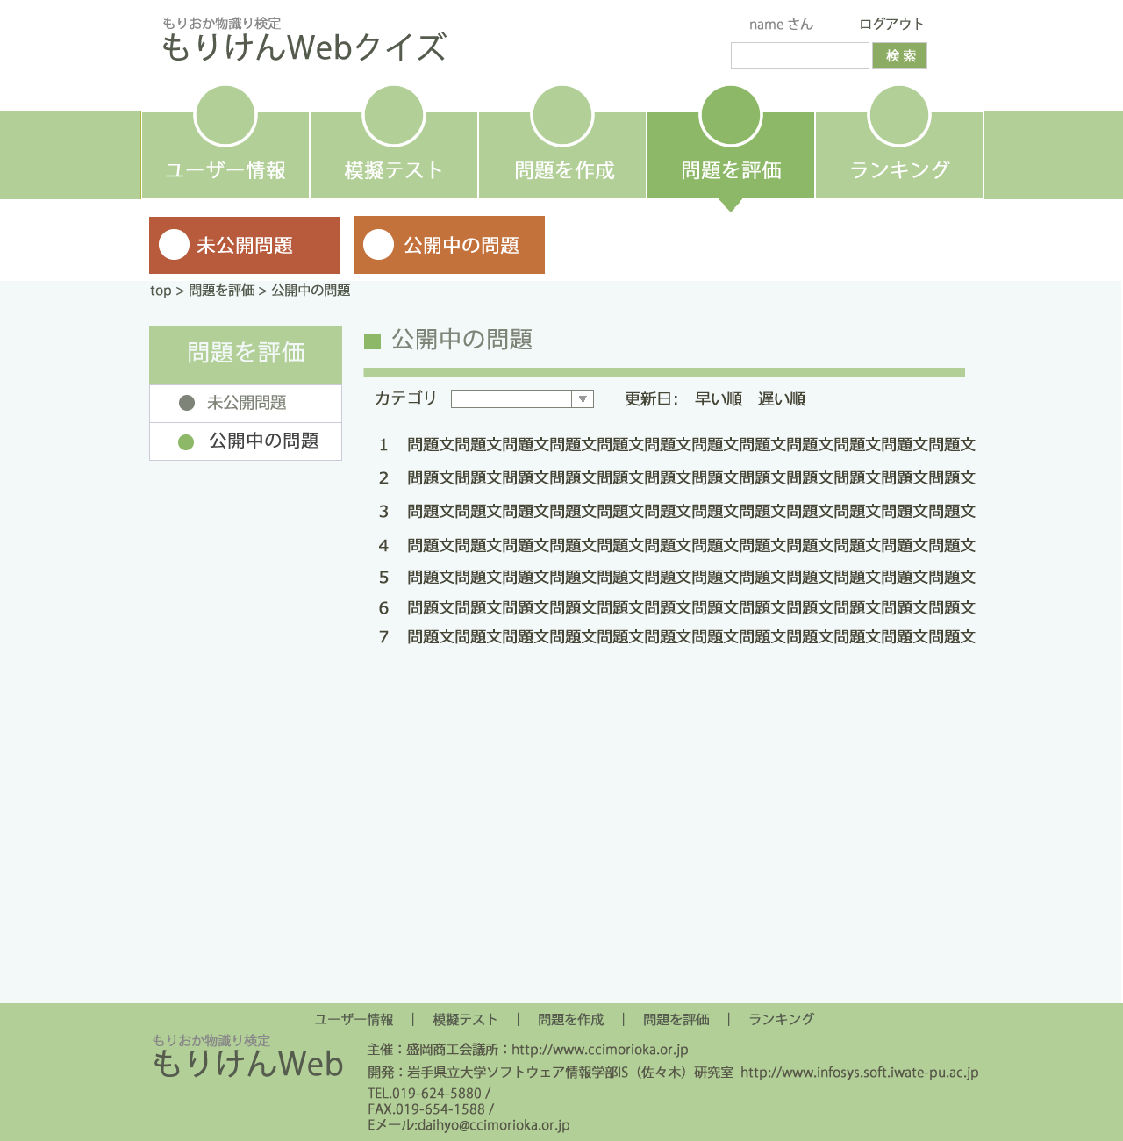

問題の表示の際ソート等は使用するのか
問題の選択部分は問題文で判断？
問題No等はあるのか

問題を評価３
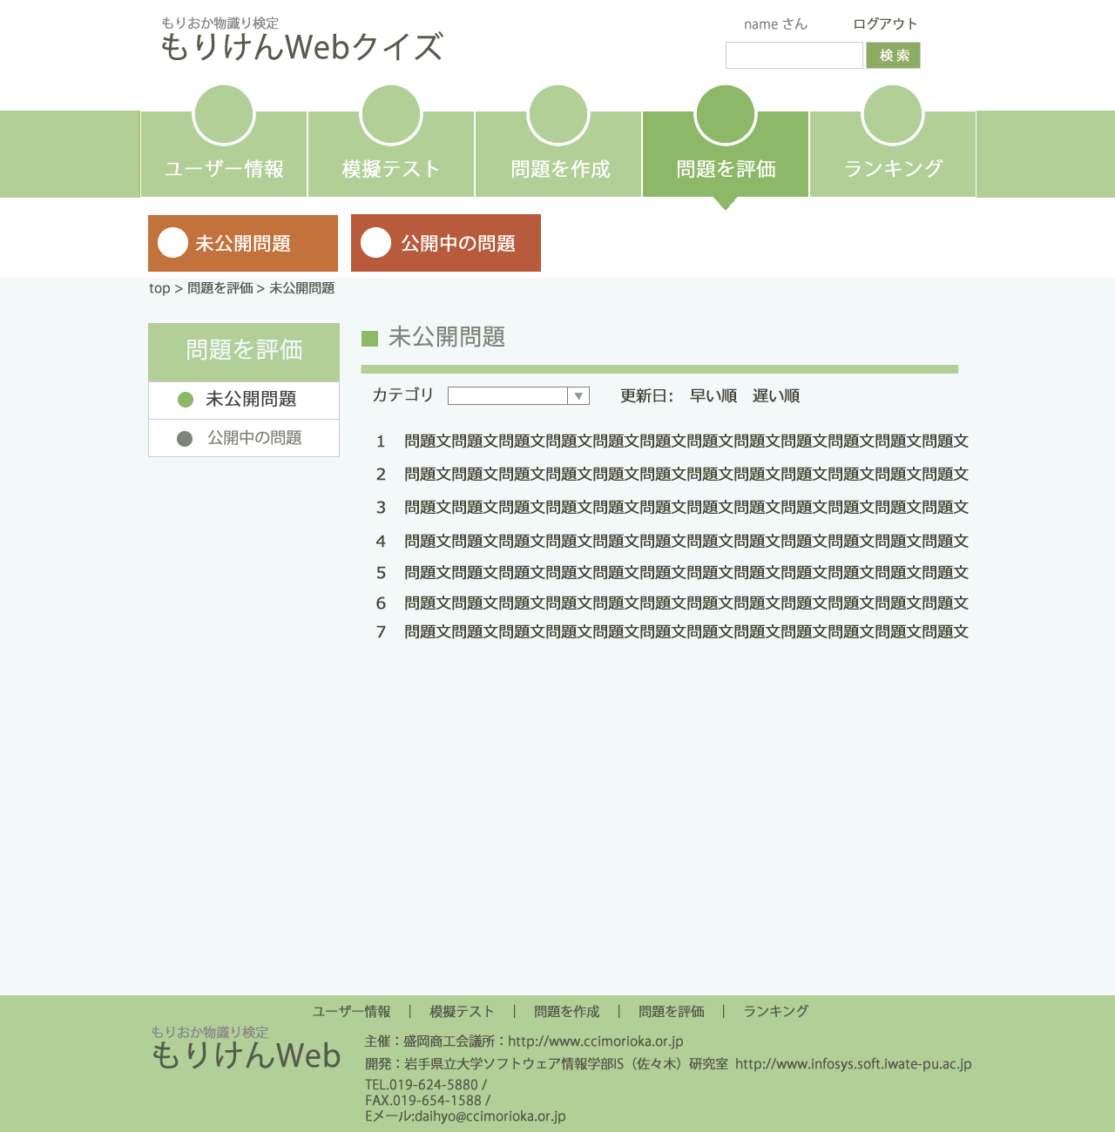

問題を評価４
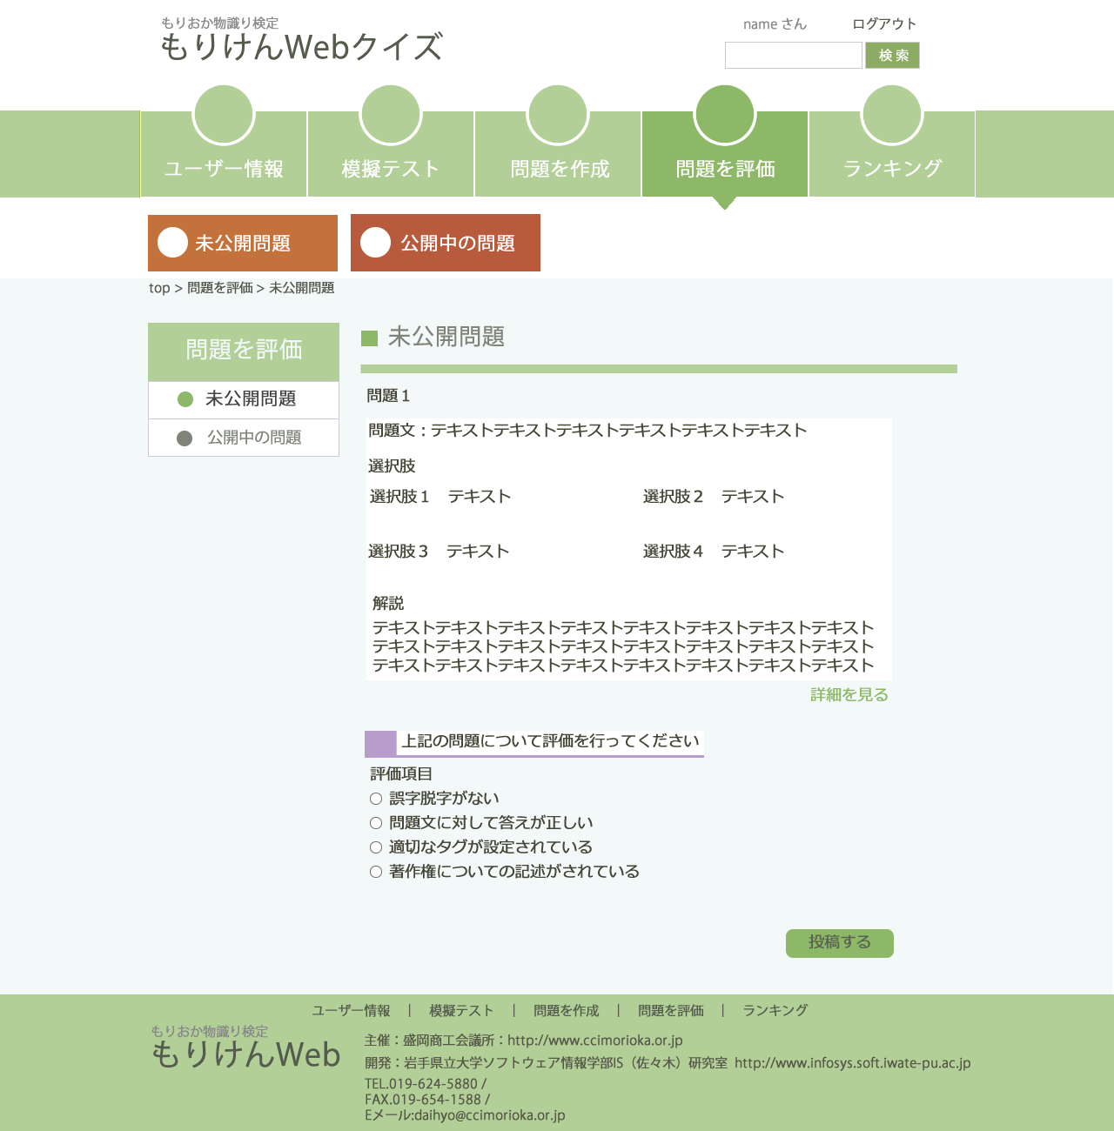

評価する項目は決まっているのか

解答１
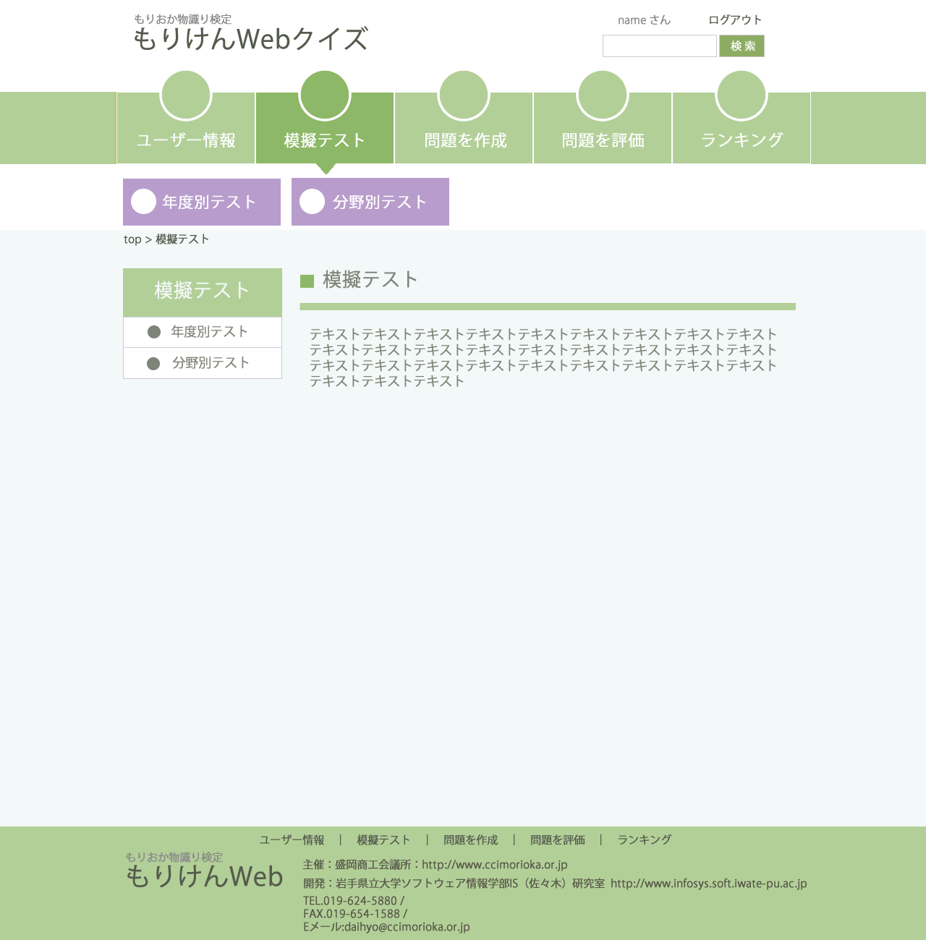

←この部分は５０問か１００問かの選択にするかどうか

模擬テストについての説明等

解答２
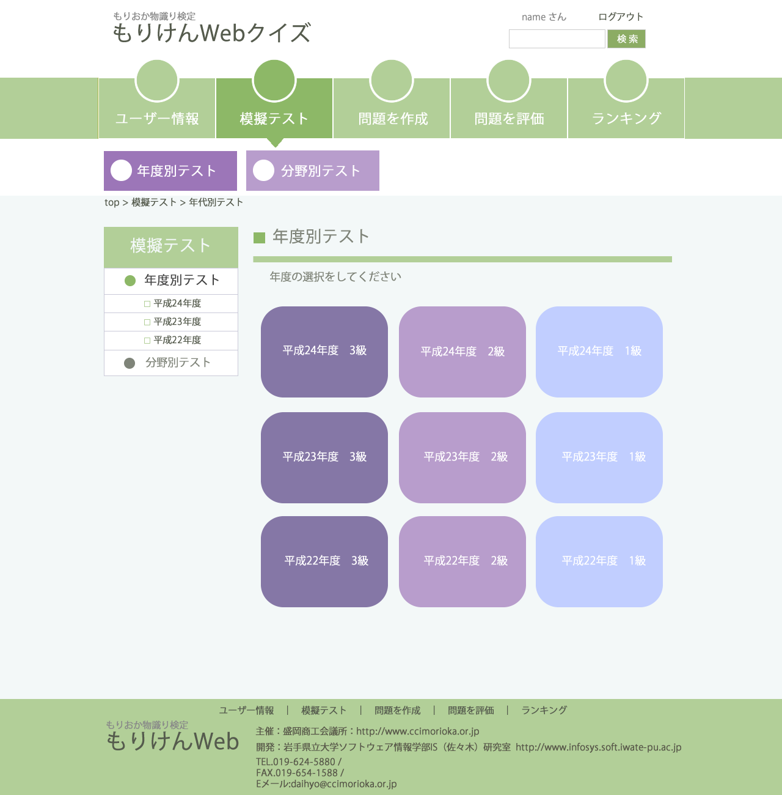

解答に関してどんな分け方をしたら良いのか
テストの方法等検討したい

解答３
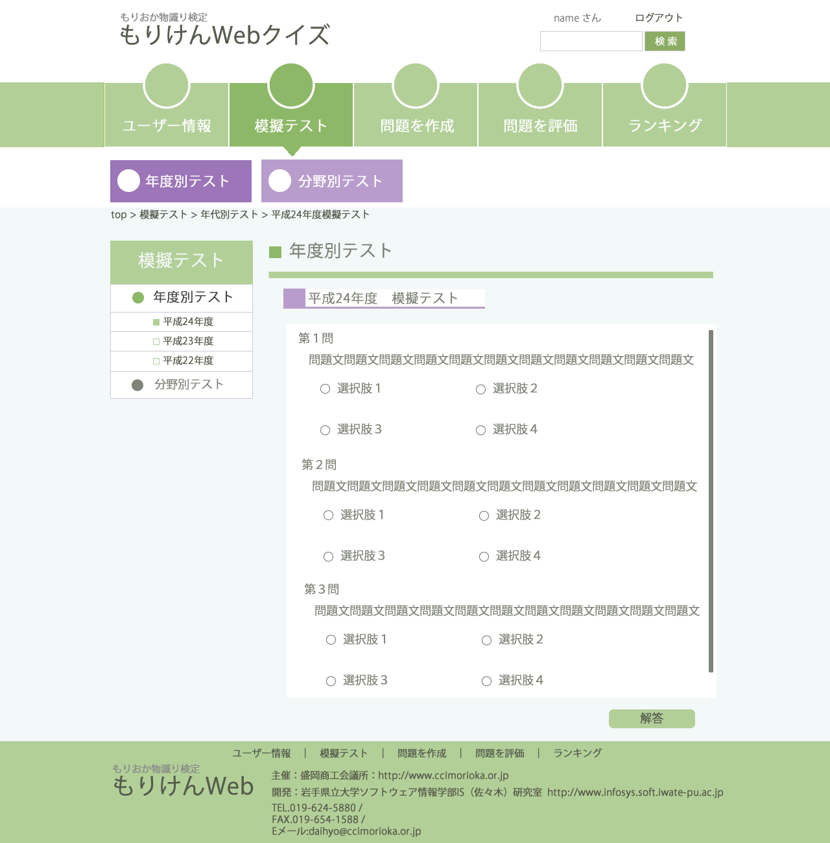

解答４
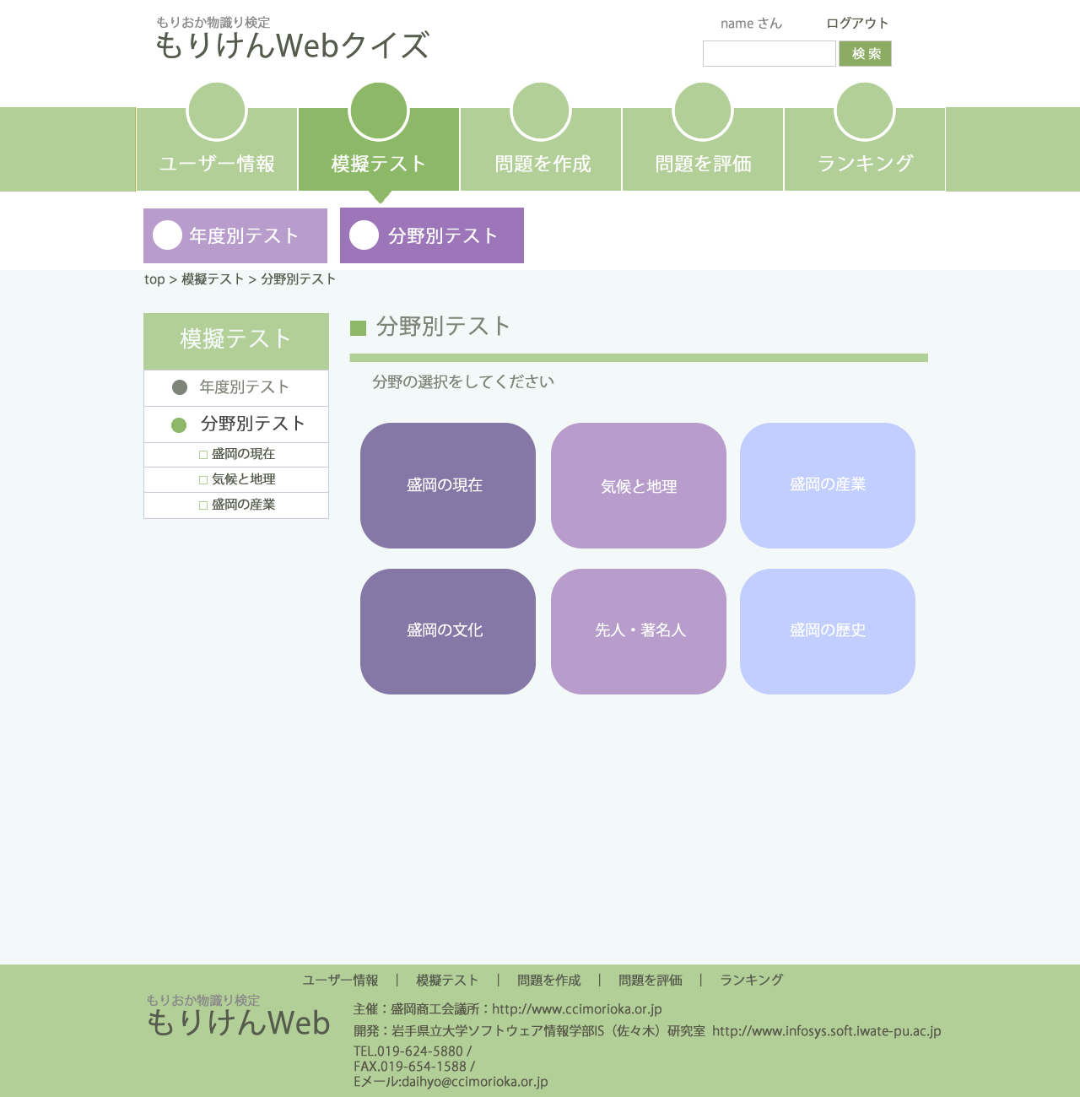

解答５
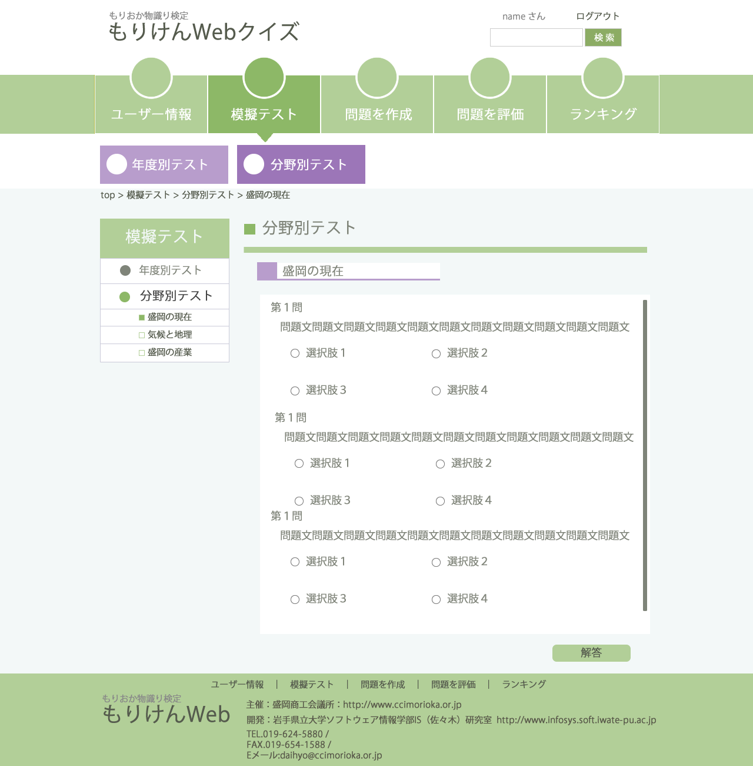

問題作成１
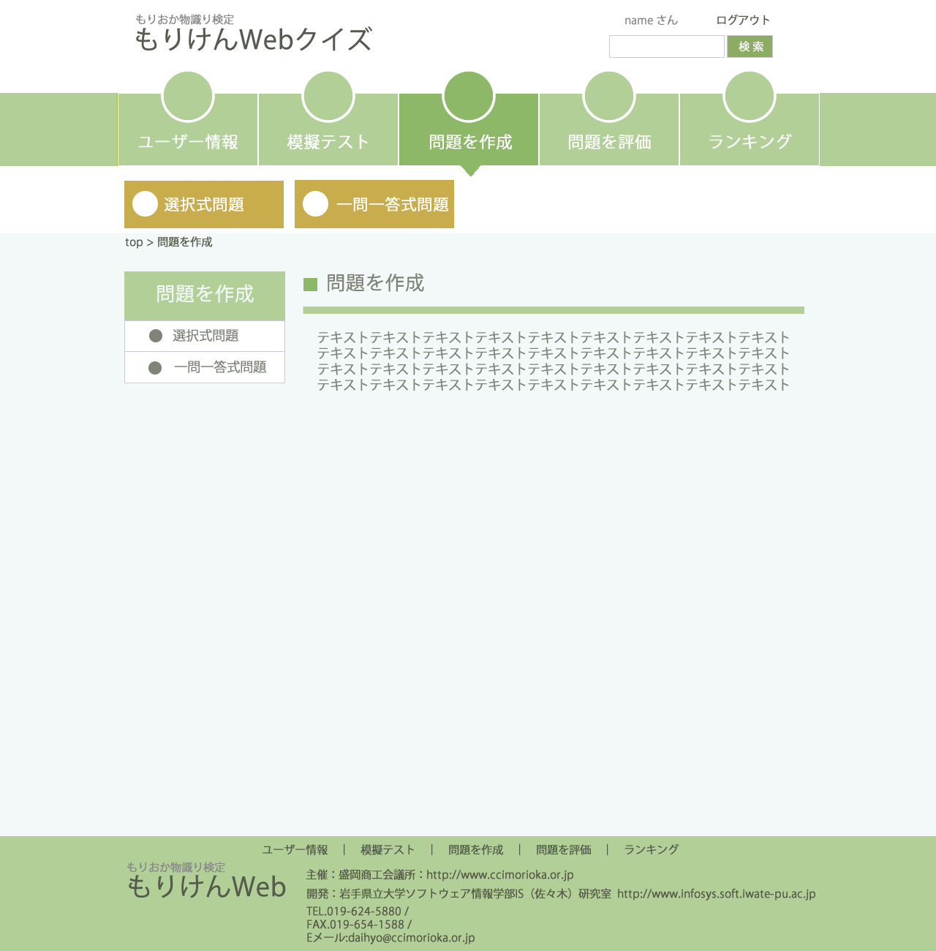

問題作成の手順等の説明

問題作成２
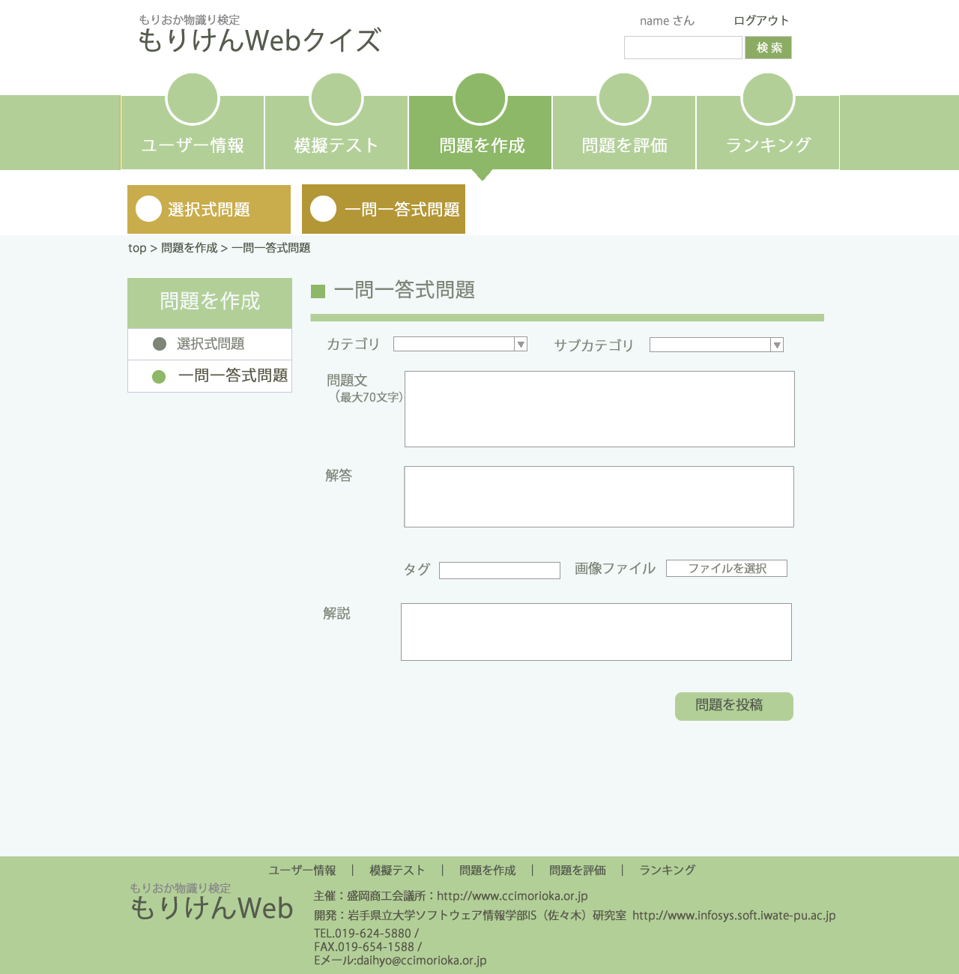

有効期限等省いた部分有り
必要な要素とそうではない要素があれば検討

問題作成３
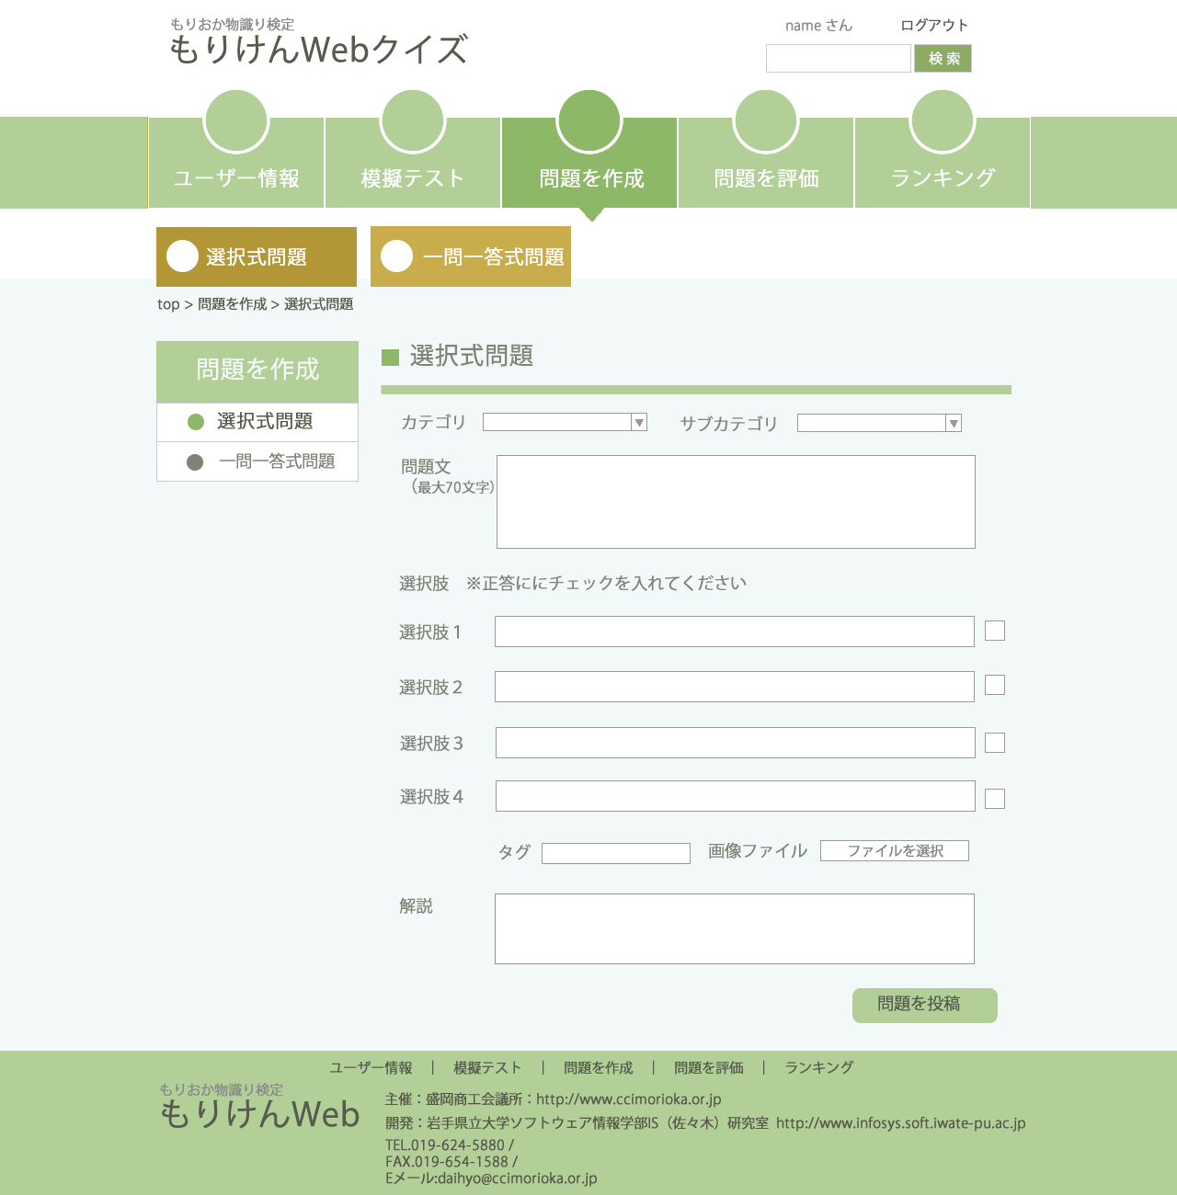

正答をチェックBOXにしたが可能かどうか

投稿後、この内容で大丈夫かというページは作成した方が良いのか否か

